Customers
CustomerName | CustomerCode | Address | ContactPerson | Phone | Email | Production_2025 | Production_2026 | In_Production | Level | Update_date
PL | Polypack | Korea | Hong | 010-xxxx-xxxx | polypack11115@gmail.com | 1400000 | 100000 | 80000 | A | 2026-02-28

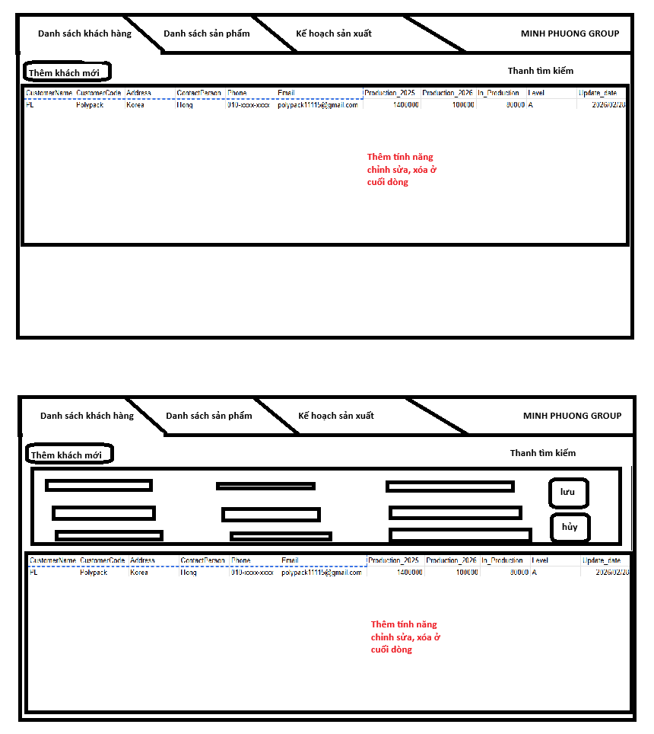
Màn hình Customers

Khi click vào thêm khách mới hiển thị form nhập liệu

Products
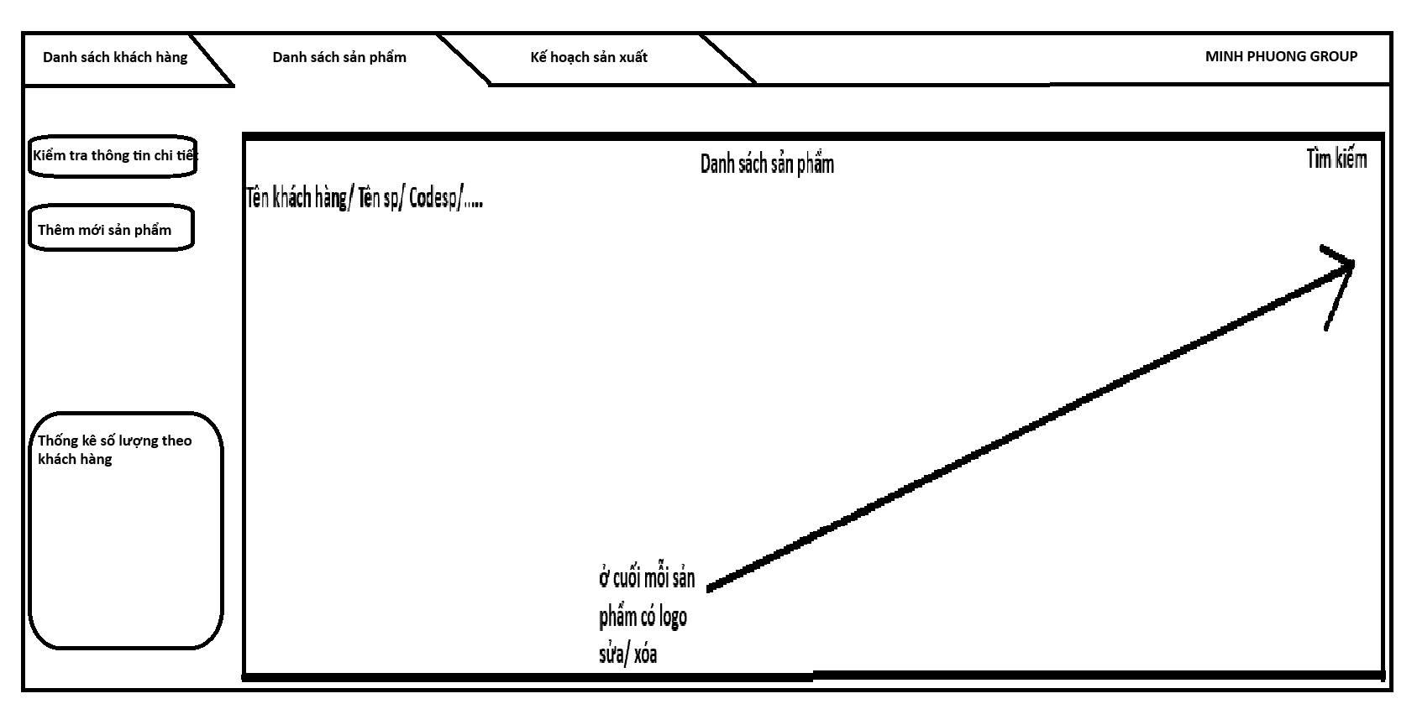
CustomerCode | Productname | Productcode | S.W.L | Type | SpecOther | SpecInner | Color | Liner | Print | Top | Bottom | Packing | Other | Update_date
FL | Lotte Starex 600kg | LAM001 | 600kg | Rope | 96*96*129 | 93*93*118 | BG | 0.05*190*280 | Có | 40*55 | 40*40 | 100 | Chú ý vị trí pocket | 2026-02-28

Products_S
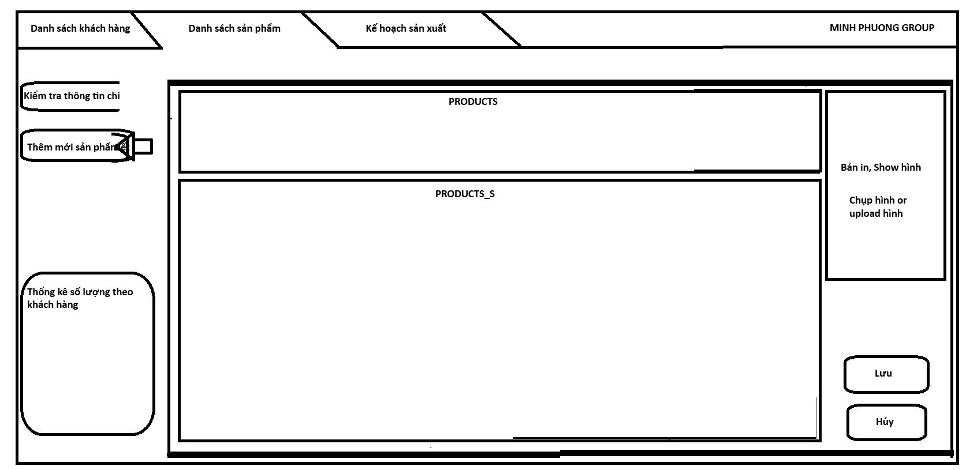
ProductCode | Item | MaterialGroup | Spec | Item_Size | Lami | Item_Color | Unit Weight(kg) | Q'ty(m or m2) | PCS (EA) | WT (kg) | Other
LAM001 | Vải thân dài | Vải | 1350D*14*14 | 99*130 | Không | BG | #REF! | #REF! | 1 | #REF!
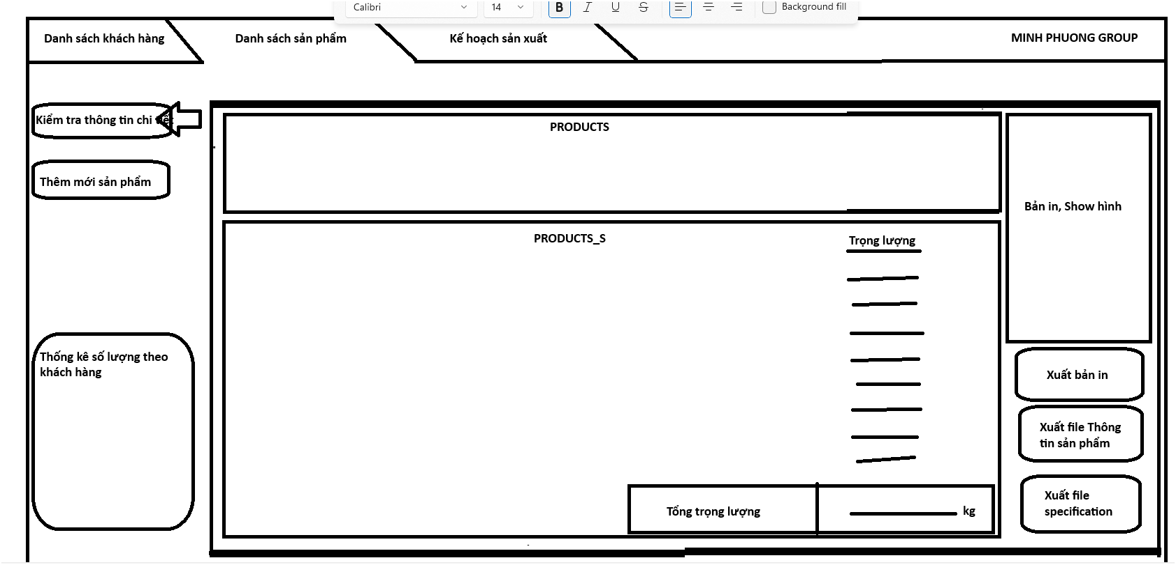

 |  |  |  |  |  |  |  |  |  |  |  | Thêm nút sửa

Production_Plan
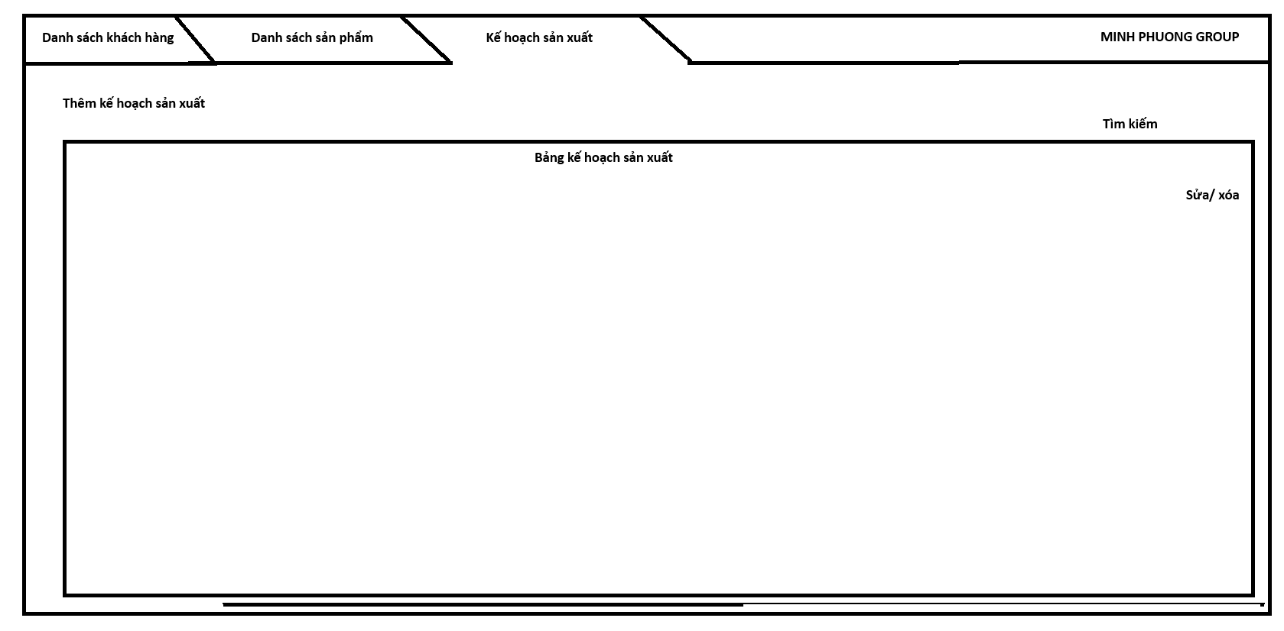
CustomerCode | LOT | ETD | ETA | ContP_Date | Productcode | OrderQ'ty (PCS) | SpecInner | Liner | Print | Label | SewingType | Packing | Status | Update_date | Update_person

